Sheet1
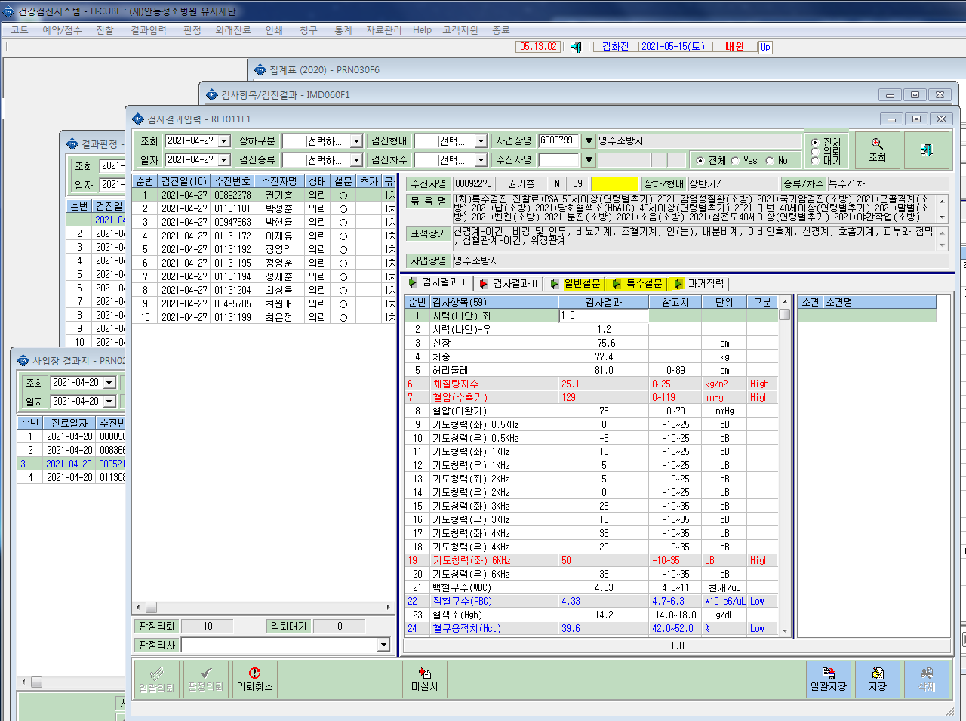
*야간작업에 대한 문진입력란이 없습니다. 확인부탁드립니다.

